FBA15DYFC55Q QCB4
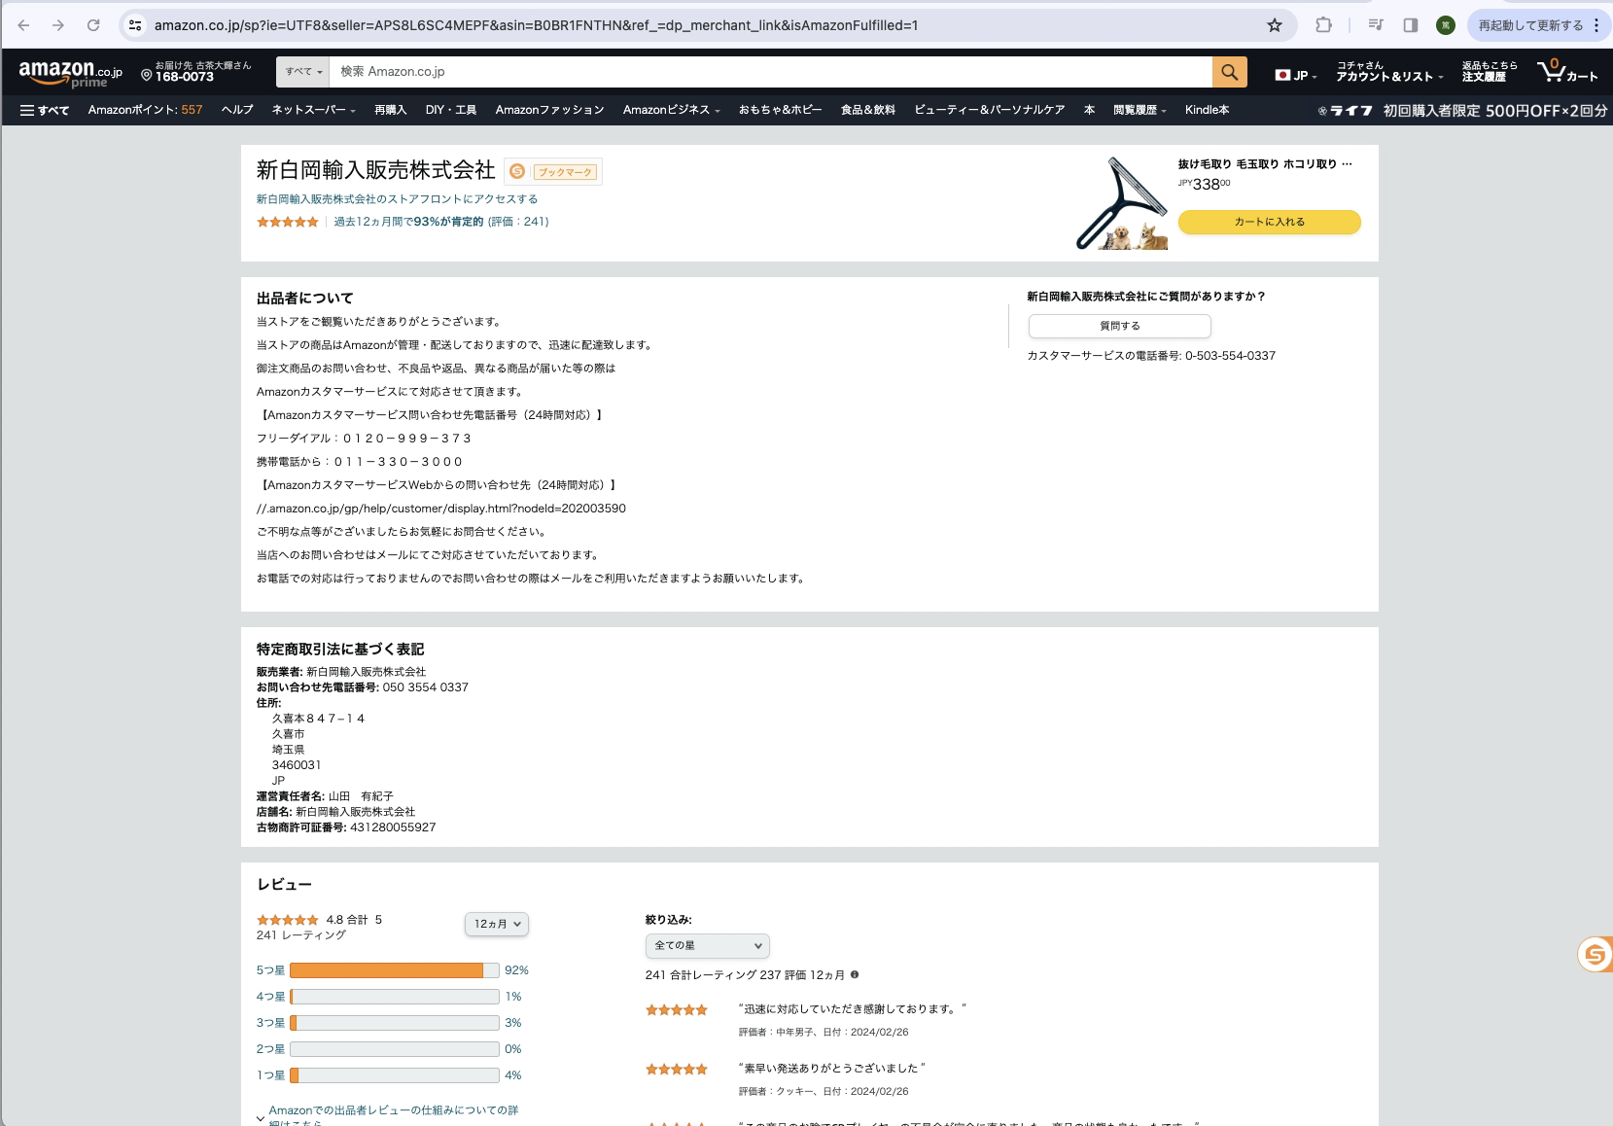
FBA作業指示書
【お送り頂くファイル】
①FBA作業指示書(このファイル) ②FBA商品ラベル(product.pdf) ③配送ラベルPDF※配送ラベルは梱包後でも対応可
＊色違い、サイズ違いを防止するため備考欄へ購入店が記載のカラー及びサイズを記載のご協力をお願いします。
FBA納品名 |  |  | 例：FBA (15/01/15 17:07) - 1
検品シールの封入を・・ |  | 希望しない | ←該当する方を残して下さい。両方ある場合は希望するとして取り扱います
商品画像※必須 | FNSKU※必須 | ASIN※必須 | 数量（半角）※必須 | 備考欄 | 注文依頼番号

 |  | 合計 | 0

